Sheet1
OPERATION PROCESS CHART

Object Name : Trekking Pole

Mapped by : PT.Jaya Jaya Jaya

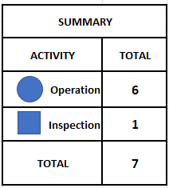
Lampu
Thermometer
Tongkat
Penyambung
Dipisah
(Mesin pemisah)
Dipisah
(Mesin pemisah)
Dipisah
(Mesin pemisah)

O-5
U(0.38,2.18)
U(0.38,2.18)
O-4
U(0.38,2.18)
O-2
U(0.38,2.18)
O-1
Dipisah
(Mesin pemisah)

N(1.24,0.521)
O-3
Instalasi
(Mesin instalasi)

O-6
U(0.342,2.16)
Assembly
(Mesin assembly)

I-1
Inspeksi
(Area inspeksi)
U(0.33,2.2)

